Plan1
Material criado por prof. Flávio Moita e disponibilizado para seus alunos
Flávio Moita | https://flaviomoita.com.br

 |  | VEJA TAMBÉM ESTA LISTA DE ESTUDOS DE CASO DE ANÁLISE DE INVESTIMENTOS
 |  | https://flaviomoita.com.br/1a-lista-de-estudo-de-caso/
PV | R$ 1,000.00
i | 5.00%
N | 2

FV | R$ 1,102.50 |  | LINK DO VÍDEO

FV | -R$ 1,102.50

FV | R$ 1,200.00
i | 5.00%
N | 2

PV | R$ 1,088.44

PV | -R$ 1,088.44

PV | R$ 1,000.00
FV | R$ 1,200.00
N | 2

i | 9.54%

i | 9.54%

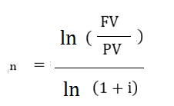
PV | R$ 1,000.00
FV | R$ 1,200.00
i | 5.00%

n | 3.74

n | 3.74

